44_jan_21
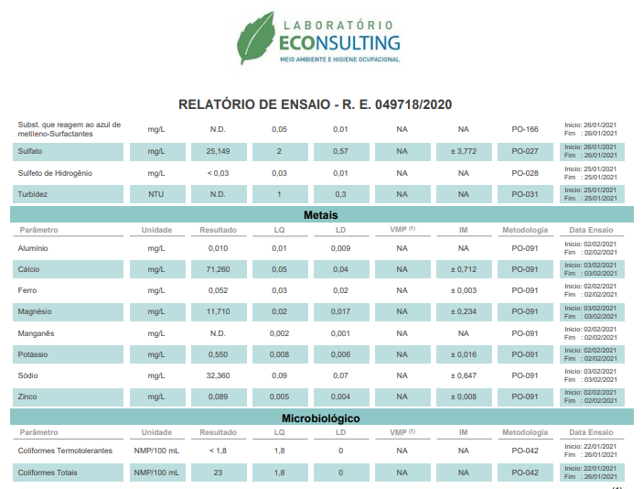
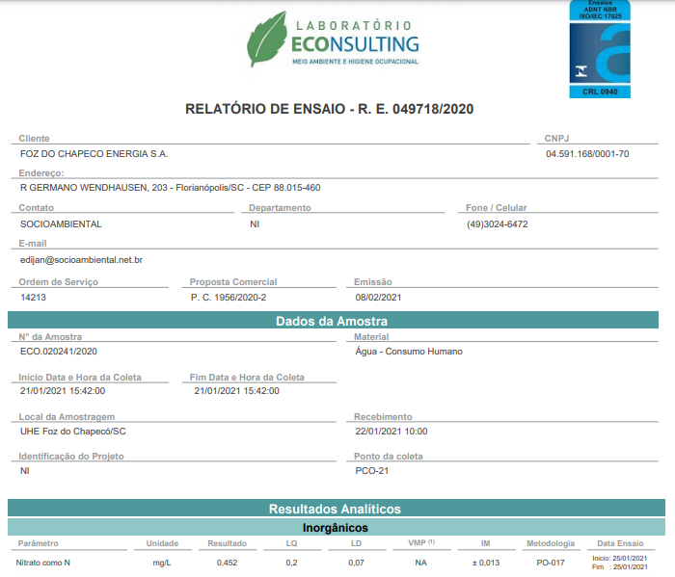
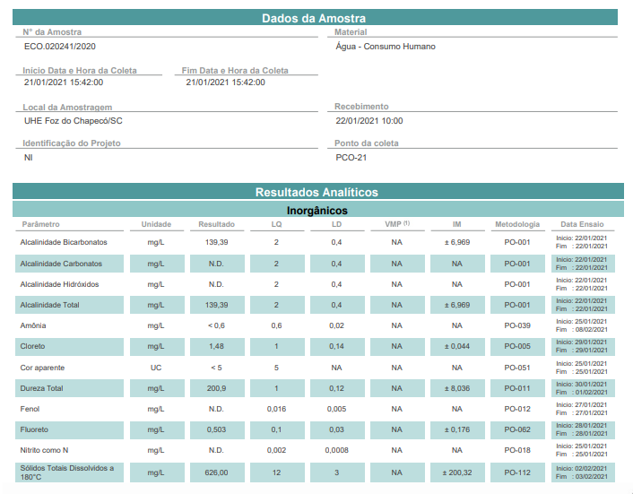
Parâmetro | Unidade | LQ | Poço | VMP¹
 |  |  | ERG22
Amônia | mg NH3/L | 0.6 | <LQ | 1.5
Nitrato | mg N/L | 0.2 | 0.45 | 10.00
Nitrito | mg N/L | 0.002 | N.D. | 1.0
Ferro | mg Fe/L | 0.03 | 0.05 | 0.3
Alcalinidade CO3 | mg CaCO3/L | 2.0 | N.D. | -
Alcalinidade HCO3 | mg CaCO3/L | 2.0 | 139.39 | -
Alcalinidade OH- | mg CaCO3/L | 2.0 | N.D. | -
Alcalinidade Total | mg CaCO3/L | 2.0 | 139.39 | -
Dureza | mg CaCO3/L | 1 | 200.90 | 500.00
Cor Aparente | UC | 5 | <LQ | -
Cloreto | mg Cl/L | 1 | 1.48 | 250.00
Fenóis Totais | mg C6H5OH/L | 0.016 | N.D. | -
Coliformes Totais | NMP/100 mL | 1.8 | 23.00 | ausência em 100 mL
Coliformes Termotolerantes | NMP/100 mL | 1.8 | <LQ | ausência em 100 mL
Fluoreto | mg F/L | 0.1 | 0.50 | 1.5
Turbidez | NTU | 1 | N.D. | 5.00
SDT | mg/L | 12.0 | 626.00 | 1000.00
Alumínio | mg Al/L | 0.01 | 0.01 | 0.20
Potássio Total | mg K/L | 0.008 | 0.55 | -
Sódio Total | mg Na/L | 0.09 | 32.36 | 200.00
Cálcio | mg Ca/L | 0.05 | 71.26 | -
Magnésio | mg Mg/L | 0.02 | 11.71 | -
Manganês | mg Mn/L | 0.002 | N.D. | 0.1
Sulfato | mg SO4/L | 2 | 25.15 | 250.00
Sulfeto de Hidrogênio | mg S/L | 0.03 | <LQ | 0.05
Surfactantes | mg /L | 0.05 | N.D. | -
Zinco | mg Zn/L | 0.005 | 0.09 | 5.0
pH de Campo* | [H+] | - | 7.36 | 6,0 - 9,5
Temp. de Campo* | °C | - | 24.4 | -
Temp. da Amostra* | °C | - | 21.7 | -
Condutividade * | mS/cm | - | 333.0 | -
Nível Estático | m | - | 9.22 | -
Nível Dinâmico | m | - | 13.9
Vazão | m³/h | - | 3.02 | -
1. VMP: Valores máximos permitidos segundo Portaria nº 2.914 de 12/12/2011 e pela Resolução Conama n° 396 de 03/04/08, para consumo humano.
2. Fluoretos: A legislação do Rio Grande do Sul estabelece através da Portaria nº 10/99 que serão considerados dentro do padrão de Potabilidade as águas que apresentarem a concentração de íon fluoreto dentro da faixa de 0,6 a 0,9 mg/l.
3. LQ: Limite de Quantificação

